Hoja1
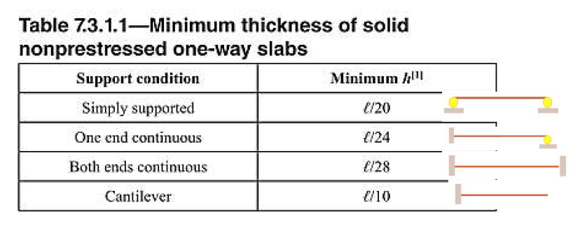
 | WS/C | 200
 | WC.V | 300
 | WCONC | 2400
 | f´c= | 210 | kg/cm³ | 40000
 | Recubirimiento | 3 | cm
 | fy= | 2810 | kg/cm³
 | d= | 10.025 | cm
 | b= | 100 | cm
 |  | 1 | m
DependiendoDiametro de Varilla inicial | ∅= | 0.95 | cm

 | Separación | 39 | cm

 |  |  |  |  | Sentido de trabajo y espesor
 |  |  |  |  | Losa | A corta(m) | B larga(m) | Sentido R(A/B) | Definir sentido | Espesor de losa(mts) | In=B | fy(PSI) | B=B/A | APLICAR FORMULA
 |  |  | 1 sentido |  | I | 4 | 5 | 0.80 | 2 sentidos | 0.100 | 5 | 40000 | 1.25 | 0.106
 |  |  | 2 sentidos |  | II | 4 | 5 | 0.80 | 2 sentidos | 0.100 | 5 | 40000 | 1.25 | 0.106
 |  |  |  |  | III | 4.5 | 5 | 0.90 | 2 sentidos | 0.106 | 5 | 40000 | 1.11 | 0.109
 |  |  |  |  | IV | 5 | 5 | 1.00 | 2 sentidos | 0.111 | 5 | 40000 | 1.00 | 0.111
 |  |  |  |  | V | 4 | 5 | 0.80 | 2 sentidos | 0.100 | 5 | 40000 | 1.25 | 0.106
 |  |  |  |  | VI | 4 | 5 | 0.80 | 2 sentidos | 0.100 | 5 | 40000 | 1.25 | 0.106
 |  |  |  |  | VII | 4.5 | 5 | 0.90 | 2 sentidos | 0.106 | 5 | 40000 | 1.11 | 0.109
 |  |  |  |  | VIII | 5 | 5 | 1.00 | 2 sentidos | 0.111 | 5 | 40000 | 1.00 | 0.111
 |  |  |  |  | IX | 4 | 5 | 0.80 | 2 sentidos | 0.100 | 5 | 40000 | 1.25 | 0.106
 |  |  |  |  | X | 4 | 5 | 0.80 | 2 sentidos | 0.100 | 5 | 40000 | 1.25 | 0.106
 |  |  |  |  | XI | 4.5 | 5 | 0.90 | 2 sentidos | 0.106 | 5 | 40000 | 1.11 | 0.109
 |  |  |  |  | XII | 5 | 5 | 1.00 | 2 sentidos | 0.111 | 5 | 40000 | 1.00 | 0.111
 |  |  |  |  | Espesor de losa= 0.111mts

